텍스트 나누기
텍스트 나누기

정의 : 하나의 셀에 입력된 여러 텍스트들을 내가 원하는 구분으로 나누는 기능

 | 부가 설명 : RAW 데이터 추출 등으로 구분이 명확하게 되지 않은 데이터를 제공 받았을 때, 특정 규칙이나 내가 정한 규칙으로 데이터를 구분할 수 있음

 | 사용 기능 : 데이터 도구 → 텍스트 나누기

 | 예제 : 아래 데이터에서 각각의 개별 값들을 컬럼으로 구분하시오
 | DATA
 | 데니스 슬기 에르난데스 루시아 14230회
 | 데니스 슬기 나나 슈 12330회
 | 최배달 루시아 베르데 사이퍼 1030회
 | 베라 니콜 데니스 슬기 10회
 | ※ 추출한 데이터에선 각 캐릭터별 이름의 길이가 다르고 사용 횟수의 크기 또한 달라, 함수를 사용해 분리가 귀찮은 상황

 | STEP.1 구분할 열을 선택 | STEP.2 텍스트 나누기 클릭
 | ※ 이때, 하나의 열을 초과해서 선택 불가
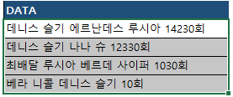

 | STEP.3 데이터 구분 형식 설정 | STEP.4 세부 규칙 설정
 | ※ 선택한 열의 데이터가 특정 규칙으로 구분 되어 있는지를 설정 | ※ 규칙 세부 설정을 진행하며, 기타 값에 특정 텍스트를 기준으로 구분 등의 개인적 규칙 세팅 가능
 | ex. 띄어쓰기, 쉼표, 텍스트 개수 등
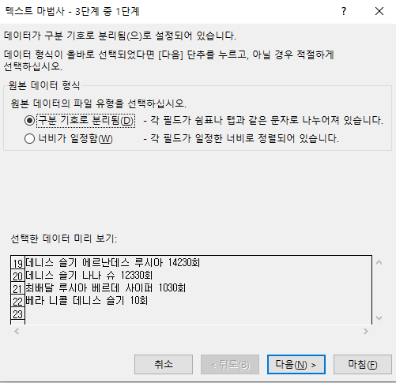
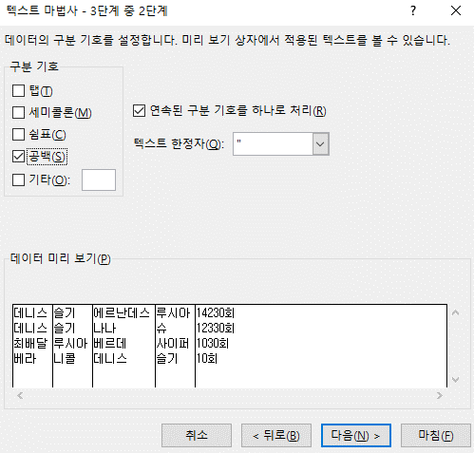

 | STEP.5 데이터 서식 설정 | 최종 결과물
 | ※ 구분되어 도출될 결과 텍스트의 데이터 서식을 설정할 수 있으며, | ※ 설정한 기준에 따라 데이터가 각각의 셀로 분할
 | 불필요한 열은 제외 가능
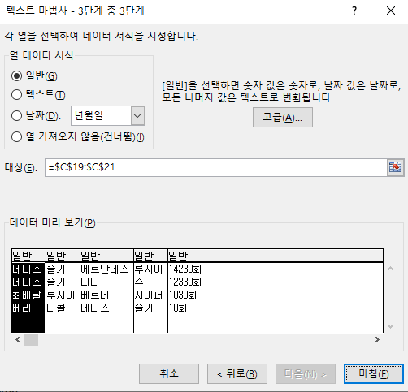
 |  | 데니스 | 슬기 | 에르난데스 | 루시아 | 14230회
 |  | 데니스 | 슬기 | 나나 | 슈 | 12330회
 |  | 최배달 | 루시아 | 베르데 | 사이퍼 | 1030회
 |  | 베라 | 니콜 | 데니스 | 슬기 | 10회

 |  | 유의 사항
 |  | ※ 병합된 셀은 하나의 열로 인식되지 않기 때문에 병합을 풀고 진행 필요
 |  | ※ 특정 행에서는 데이터 공백이 있을 경우, 해당 셀은 결과물이 제대로 도출되지 못함
 |  | ex. 모두 4개의 캐릭터 명 + 횟수로 구성돼있지만, 특정 행은 3개의 캐릭터로 구성됐다면
 |  | 해당 셀은 횟수가 4번째 캐릭터 자리로 재구성됨

COUNTIF(중복값 체크)
COUNTIF (중복값 체크)

정의 : 범위에서 조건에 맞는 셀의 개수를 구하는 함수 'COUNTIF'를 활용하여, 중복된 데이터 입력 제한

 | 활용 함수 : |  |  | 활용 기능 :
 | 함수명 | 사용 형식 |  | 데이터 유효성 검사
 | COUNTIF | =COUNTIF(범위, 조건)

 | 선정 사유 : 아래 사유들에 대한 방어를 위함
 | ㄴ 여러 사람이 동시에 공유하는 파일로 데이터를 관리할 때 중복 값 발생이 필연적 발생하며, 엑셀 익스포트 전까지 이에 대한 인지에 어려움 발생
 | ㄴ 콘텐츠 개발간 약속된 ID 대역대 이상의 대역대를 사용 시 에러 발생

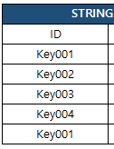
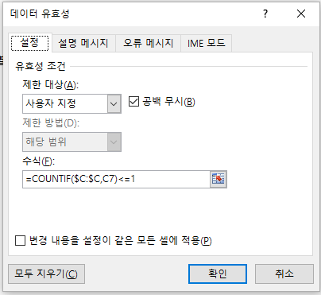
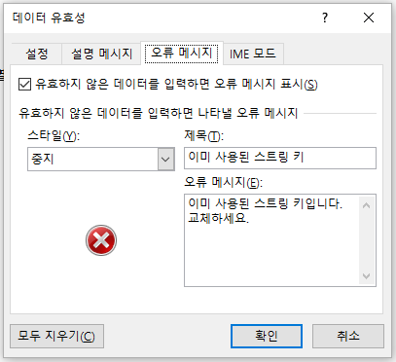
 | 예제 : 스트링 테이블에서 중복된 키 생성 시 오류 메시지 출력
 |  |  | STEP.1 오류 메시지를 출력 시킬 열 모두 선택 |  | STEP.2 데이터 유효성 검사 클릭 | STEP.3 COUNTIF 함수 활용하여 오류 메시지 설정
 | STRING TABLE
 | ID | VC_C
 | Key001 | 데니스
 | Key002 | 슬기
 | Key003 | 에르난데스
 | Key004 | 사이퍼
 | Key001 | 앙리

 | 참고
 | 2가지 이상의 조건을 만족하는 데이터만 입력 가능한 테이블 제작 시
 | AND 함수와 병행 사용을 통해 더욱 완벽한 조건 설정 가능
 | ※ AND : 지정한 조건을 모두 만족할 때 TRUE를 반환
 | =AND(COUNTIF(범위, 조건) <=1 , COUNTIF(범위2, 조건2) >=1)

SUBTOTAL (필터링 값만 계산)
SUBTOTAL (필터링 값만 계산)

정의 : 필터링 결과만을 가지고 값을 집계

 | 활용 함수 :
 | 함수명 | 사용 형식
 | SUBTOTAL | =SUBTOTAL(집계 방식, 범위)

 | 정의 상세 :
 | ㄴ 표에서 필터링한 결과만을 가지고 값을 집계할 때 사용하며, 사용 형식 중 집계 방식에는 아래의 목록을 활용해야 함

 | 집계 방식 | 기능 | 집계 방식 | 기능
 | 1 (101) | 평균 (AVERAGE) | 7 (107) | 표본표준편차 (STDEV.S)
 | 2 (102) | 숫자 개수 (COUNT) | 8 (108) | 모표준편차 (STDEV.P)
 | 3 (103) | 값 개수 (COUNTA) | 9 (109) | 합계 (SUM)
 | 4 (104) | 최대 값 (MAX) | 10 (110) | 표본분산 (VAR.S)
 | 5 (105) | 최소 값 (MIN) | 11 (111) | 모분산 (VAR.P)
 | 6 (106) | 곱셈 (PRODUCT)

 | 예제 : 아래 표에서 데니스 && 슬기로 필터링된 데이터만 집계

 | 사용 캐릭터 | 횟수 |  | 횟수 합계 | 110
 | 데니스 | 50
 | 슬기 | 30
 | 리차드우 | 20
 | 에르난데스 | 10

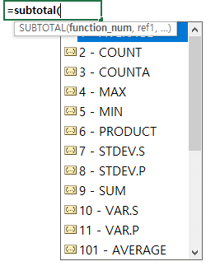
 | STEP.1 합계 컬럼에 SBUTOTAL 함수 입력 |  |  | STEP.2 SUM 더블 클릭 후 범위 설정 |  | STEP.3 결과 도출
 | ※ 이때, 원하는 계산 방식을 입력
 |  |  |  |  |  | 사용 캐릭터 | 횟수 | 횟수 합계 | 110
 |  |  |  |  |  | 데니스 | 50
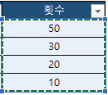
 |  |  |  |  |  | 슬기 | 30
 |  |  |  |  |  | 리차드우 | 20
 |  |  |  |  |  | 에르난데스 | 10

 | 심화 :
 | ㄴ 집계 방식 표에서 괄호 안에 있는 백의 자리 숫자를 입력 시 숨기기된 셀도 제외하고 집계

 | 사용 캐릭터 | 횟수
 | 데니스 | 50
 | 리차드우 | 20
 | 에르난데스 | 10

 | SUM | 110

 | SUM(109) | 80

 | SUM(9) | 110

